SOP FORMU
 |  | MB3SOP2_PRESÖR KENAR TEMİZLİĞİ SOP |  |  | İLK YAYIM TARİHİ : 16.07.2025
 |  |  |  |  | REV. TARİHİ : -
 |  |  |  |  | DOK. NO : MB3SOP2
 |  | BAKIM VE TEKNİK OPERASYONLAR |  | SOP | REV.: 0 SAY : 1/1
KAPSAM : Presör kenar temizliği SOP
DİKKAT! SOP Formunda belirtilen adımların veya ekipmanların dışında çalışma yapmayınız. Farklı bir uygulama ile karşılaştığınızda kesinlikle müdahale etmeyiniz ve mutlaka ilk amirinize bilgi veriniz.
NO | İŞ ADIMI (Prosesin başından sonuna adım adım süreçler anlatılır. Siyah renk ile net ifadeler yazılır.) |  | DİKKAT EDİLECEK HUSUSLAR (Proses adımlarının her birinde Kalite, İş Güvenliği ve Çevre için dikkat edilmesi gereken çok önemli noktalara değinilir. Kaliteye veya Fireye etki edecek konular kırmızı renk, İSGÇ konular mavi renk ile yazılır.) | KULLANILAN EKİPMAN | FOTOĞRAFLAR
1 | Üretimden gelen paletler torna atölyesi kapısına bırakılır.
 | Transpalet yardımı ile atölte içerisinde vincin altına getirilir. Vince bağlayıp kaldırılır ve torna tezgahına yerleştirilir. |  |  | 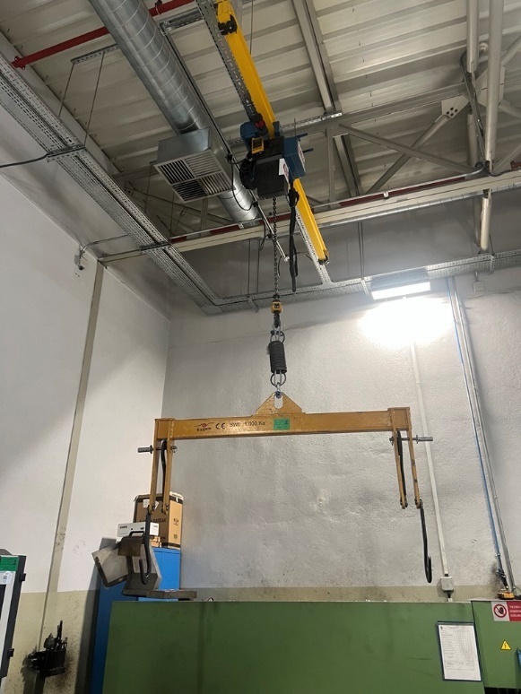
 | Ayna ve punta sıkılır ve kontrol edilir.
2 | Start butonuna basılır. |  |  |  | 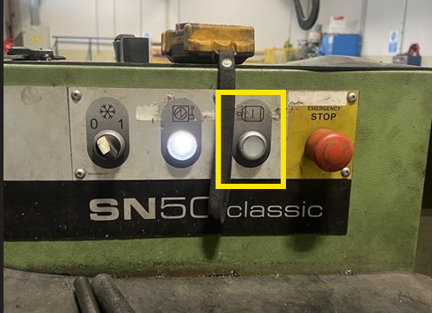
3 | Start verildikten sonra spota hareket verilerek grasörün sağ ve sol kater ile gerekli işlemleri yapılır.
4 | Presör kenarları kater ile istenilen ölçüde traşlanır ve yüzey kontrol edilir. |  | Kesme sırasında talaşlardan korunmak için siperlik/gözlük kullanılmalıdır.
5 | İşlem tamamlandıktan sonra presör vinç yardımıyla tezgahtan alınıp transpalet ile ilgili alana taşınır, torna tezgahı ve çalışma alanı temizlenir.
6
7
GEREKLİ EL ALETLERİ |  |  | GEREKLİ YARDIMCI EKİPMANLAR |  | GEREKLİ KİŞİSEL KORUYUCU DONANIMLAR
(EK SAYFALARDAKİ BÖLÜME AİT NUMARALAR YAZILMALIDIR) |  |  | (EK SAYFALARDAKİ BÖLÜME AİT NUMARALAR YAZILMALIDIR) |  | (EK SAYFALARDAKİ BÖLÜME AİT NUMARALAR YAZILMALIDIR)
HAZIRLAYAN |  |  | KONTROL EDEN |  | ONAYLAYAN
Mehmet Akif UZUN (BÖLÜM MÜHENDİSİ / ŞEFİ) |  |  | (İSGÇ) | (KALİTE GÜVENCE) | (BÖLÜM MÜDÜRÜ) / (KG VE LABORATUVARLAR MÜDÜRÜ)

